サイトマップ
ホーム
●トップページ
 | ・彼女の誕生日を祝うことを示す画像
 | ・写真、プレゼント、メッセージへの誘導

プレゼント
●製作者情報
 | ・製作者概要（氏名、写真、経歴）
 | ・製作者メッセージ
製作者情報
当サイト情報
これまで
これから
●当サイト情報
 | ・サイト説明
 | ・トップページ掲載予定イラストへの感想
サイト説明
ページ説明
 | ・サイト作成の感想
製作者概要
写真、感想
ページ説明
製作者
メッセージ
写真、感想
●これまで（印象に残っている写真）
 | ・ページ説明
 | ・写真、感想
イラスト
感想
写真、感想
●今年のプレゼント
 | ・写真、感想

サイト感想
●これから
 | ・ページ説明
 | ・写真、感想

index.html

images |  |  | 画像
 |  | common | 共通
 |  | index | トップページ用
 |  | outher | 製作者情報
 |  | thisSite | 当サイト情報
 |  | past | これまで
 |  | presents | プレゼント
 |  | future | これから

css

js

outher |  |  | 製作者情報

thisSite |  |  | 当サイト情報

past |  |  | これまで

presents |  |  | プレゼント

future |  |  | これから

Sheet1
トップページ | ↓ホームがない
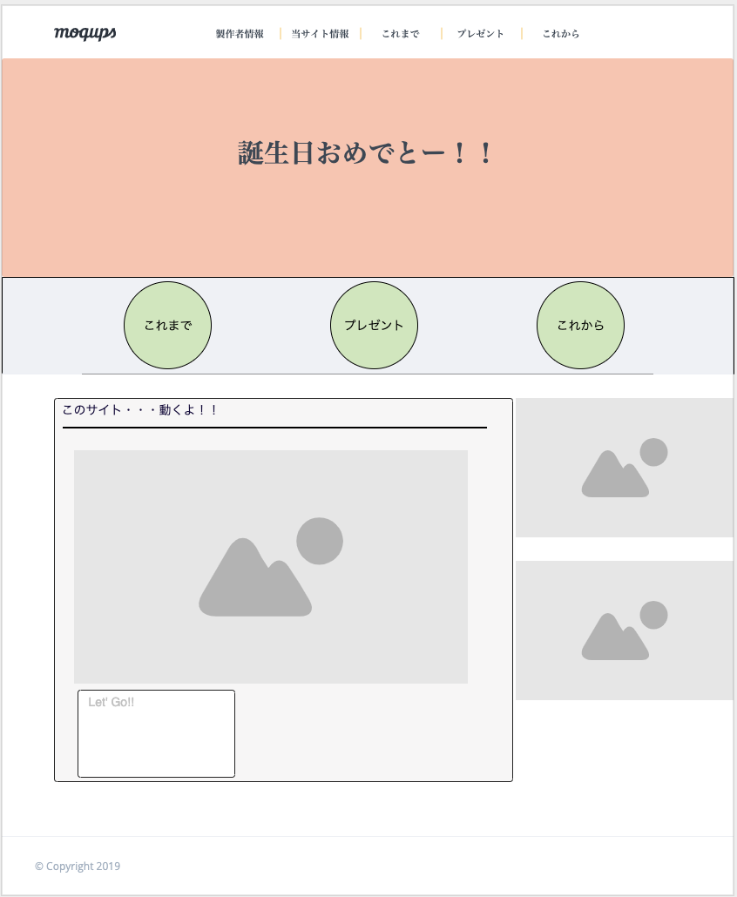
これから

これまで

プレゼント

